AM und Bildung
Arbeitmarkt und Bildung in Wien
 | Nov-23

Arbeitsmarktdaten im Kontext von Bildungsabschlüssen:
Das mit Abstand höchste Arbeitslosigkeitsrisiko haben Personen, die keinen über die Pflichtschule hinausgehenden Bildungsabschluss vorweisen können.

Wichtige Arbeitsmarktdaten auf einen Blick

 |  |  | Veränd. zum Vorjahr
 | Bestand/Quote |  | absolut | in%

Arbeitslose Personen | 107,881 |  | 7,950 | 8.0%
Frauen | 44,820 |  | 2,670 | 6.3%
Männer *) | 63,061 |  | 5,280 | 9.1%
Unselbständig Beschäftigte | 925,267 |  | 11,331 | 1.2%
Frauen | 447,531 |  | 5,758 | 1.3%
Männer *) | 477,736 |  | 5,573 | 1.2%
Arbeitslosenquote - nationale Berechnung | 10.4% |  | 0.6% | -Punkte
Frauen | 9.1% |  | 0.4% | -Punkte
Männer *) | 11.7% |  | 0.8% | -Punkte

 | arbeitslose Personen |  | offene Stellen

 | Bestand | Anteil | Bestand | Anteil

Gesamt | 107,881 | 100% | 16,890 | 100%
maximal Pflichtschule | 52,336 | 48.5% | 7,057 | 41.8%
Lehre | 20,714 | 19.2% | 4,646 | 27.5%
Mittlere technisch-gewerbliche Schule | 642 | 0.6% | 30 | 0.2%
Mittlere kaufmännische Schule | 1,798 | 1.7% | 67 | 0.4%
sonstige mittlere Schule | 2,273 | 2.1% | 873 | 5.2%
Allgemeinbildende höhere Schule | 9,956 | 9.2% | 127 | 0.8%
Höhere technisch-gewerbliche Schule | 1,977 | 1.8% | 867 | 5.1%
Höhere kaufmännische Schule | 1,665 | 1.5% | 352 | 2.1%
sonstige höhere Schule | 2,811 | 2.6% | 1,424 | 8.4%
Akademie | 330 | 0.3% | 81 | 0.5%
Fachhochschule | 1,279 | 1.2% | 703 | 4.2%
Universität, Hochschule, Pädagogische Hochschule | 11,904 | 11.0% | 663 | 3.9%

48,5% der arbeitslosen Personen hat lediglich Pflichtschulausbildung, 19,2% verfügen über einen Lehrabschluss; in Summe weisen 67,7% aller arbeitslosen Personen maximal Lehrausbildung auf. Personen mit Lehrabschluss sind allerdings im Vorteil: 27,5% der (sofort verfügbaren) offenen Stellen verlangt diese Qualifikation.

Bestand arbeitsloser Personen nach Ausbildung und Geschlecht

 | Frauen N = 44.820 | Männer *) N = 63.061
Pflichtschule | 46.4% | 50.0%
Lehre | 15.5% | 21.8%
BMS | 5.2% | 3.8%
AHS | 10.0% | 8.7%
BHS | 6.5% | 5.6%
Uni, FH, Akademie | 16.2% | 9.9%

Bei der differenzierten Betrachtung arbeitsloser Personen nach Geschlecht zeigt sich ein Unterschied beim Anteil von Personen mit Pflichtschulausbildung (Männer: 50,0%, Frauen: 46,4%), noch deutlicher ist der Unterschied beim Anteil von Personen mit Lehrabschluss: 15,5% der arbeitslosen Frauen, aber 21,8% der arbeitslosen Männer haben eine Lehrausbildung absolviert.

Arbeitslosenquote1 nach Ausbildung

 | Nov 23 | Nov 22 | ALQ-Gesamt | ALQ-Gesamt
Pflichtschulausbildung | 30.4% | 27.7% | 10.4% | 9.9%
Lehrausbildung | 10.0% | 9.6% | 10.4% | 9.9%
BMS | 5.8% | 5.9% | 10.4% | 9.9%
AHS | 8.9% | 8.3% | 10.4% | 9.9%
BHS | 5.7% | 5.9% | 10.4% | 9.9%
Akadem. Ausbildung, FH | 3.9% | 3.4% | 10.4% | 9.9%

Arbeitslosenquote1 nach Ausbildung im Zeitverlauf
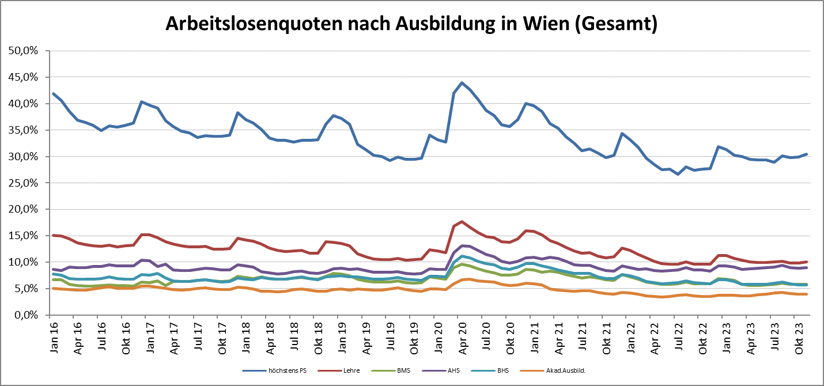

1 Vorgemerkte Arbeitslose einer Bildungsebene bezogen auf das Arbeitskräftepotential (Arbeitslose + unselbstständig Beschäftigte des Jahres) derselben Bildungsebene; die Gliederung der Beschäftigtenbasis nach Bildungsabschluss wurde nach Ergebnissen der Arbeitskräfteerhebung (unselbeständig Erwerbstätige nach LFK) errechnet

verwendete Abkürzungen:
AHS: Allgemeinbildende höhere Schule
BHS: Berufsbildende höhere Schule (Höhere technisch-gewerbliche Schule, Höhere kaufmännische Schule, Sonstige höhere Schule)
BMS: Berufsbildende mittlere Schule (Mittlere technisch-gewerbliche Schule, Mittlere kaufmännische Schule, Sonstige mittlere Schule)

*) Männer und Personen mit alternativem Geschlechtseintrag

